Informationen zum Querschnitt
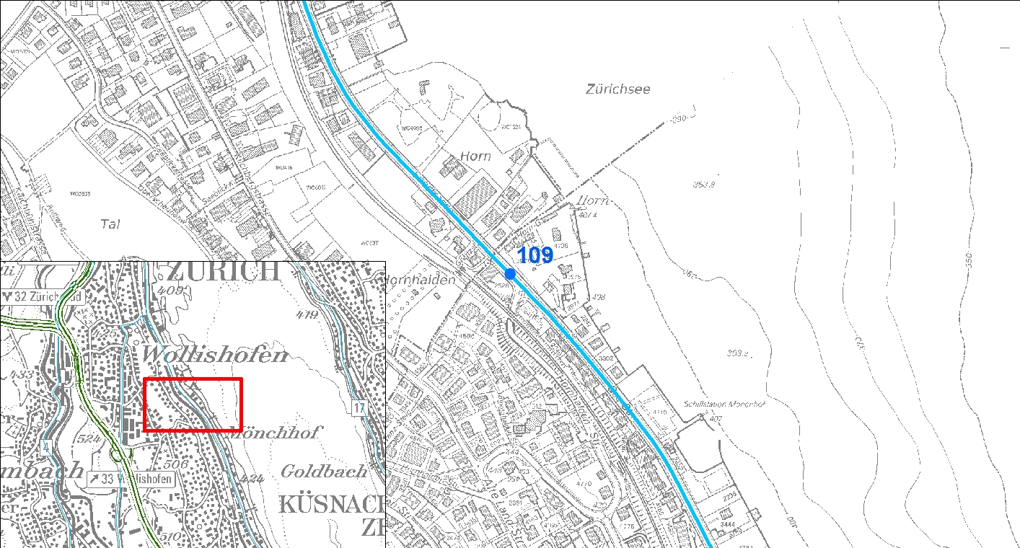
Kilchberg (ZH0109), Seestrasse (Route Nr. 3)

Struktur

Richtungen | Spuren

Zürich | Normalspur Richtung Zürich

Horgen | Normalspur Richtung Horgen

